Sheet1
터틀봇 재원 | 최대 이동속도 : |  | 0.22 m/s |  |  |  |  |  | 대본 작성 | 1. 사용자가 와서 로봇 이름을 말한다.
 | 최대 회전속도 : |  | 162.72 deg/s |  |  |  |  |  |  | ▶ 핵심어 검출이 제대로 동작했다면 LED 또는 소리로써 인식됨을 사용자에게 출력한다.
 | 크기 : |  | 13.8 * 17.8 * 19.8 2 ( Length, Width, Height ) |  |  |  |  |  |  | 2. 1이 제대로 동작한 경우, 사용자가 목적지를 말한다.
 |  |  |  |  |  |  |  |  |  | ▶ 1에서 인식된 시간부터 TTS API 구동.
 |  |  |  |  |  |  |  |  |  | ▶ 만약 특정 시간동안 특별한 말이 없다면 서비스를 바로 종료한다.
물리적 맵 크기 | 2*2 (m) |  |  |  |  |  |  |  |  | ▶ 아니야 같은 취소 가능한 트리거 워드를 등록해 이 단어를 캐치하면 바로 종료 가능하도록 한다.
고려할 부분 | 1. 터틀봇이 이동할 최소 너비 : 30cm |  |  |  |  |  |  |  |  | 3. 사용자가 말한 목적지를 바탕으로 실시간 길 안내를 시작한다.
 |  |  |  |  |  |  |  |  |  | ▶ 안내 메세지 출력 후 목적지까지 길 안내를 시작한다.
 | 2. 시연 시간 동안 충분한 이동거리를 위해 복잡한 형태로 제작 |  |  |  |  |  |  |  |  | 4. 안내 도중에 사용자가 로봇 이름을 말한다.
물품 리스트 | 음료 | 야채 | 과일 | 과자 | 고기(육류) |  |  |  |  | ▶ 1차 프로토 타입에서는 이 기능 제외. 2차에서는 고민중..
맵 구조 | 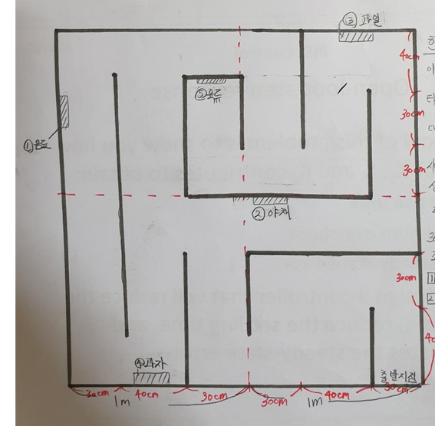 |  |  |  |  |  |  |  |  | 5. 목적지까지 제대로 도착했다.
 |  |  |  |  |  |  |  |  |  | ▶ 서비스 종료 안내 메세지 출력 후 출발지로 귀환한다.
 |  |  |  |  |  |  |  |  |  | 6. 귀환 도중 필요한 사용자가 로봇 이름을 말한다.
 |  |  |  |  |  |  |  |  |  | ▶ 1차 프로토 타입에서는 인식하지 않도록 한다. 2차 프로토 타입부터 기능 추가 고민중
 |  |  |  |  |  |  |  |  |  | ▶ 귀환 도중 핵심어 검출이 이뤄진다면 LED 또는 소리로써 인식됨을 사용자에게 출력한다.
 |  |  |  |  |  |  |  |  |  | ▶ 이후 과정은 2~5 동일하게 동작
 |  |  |  |  |  |  |  |  |  | 7. 안내 도중에 벽에 부딪혔다.
 |  |  |  |  |  |  |  |  |  | ▶ 길 중앙으로 이동하는 알고리즘 실행 후 다시 안내 실시한다. 이 때 안내 멘트 출력
 |  |  |  |  |  |  |  |  |  | 8. 존재하지 않는 목적지를 말한다.
 |  |  |  |  |  |  |  |  |  | ▶ 에러 메세지 출력. 그리고 다시 한 번 목적지를 입력받도록 한다.
 |  |  |  |  |  |  |  |  |  | 9. 사용자가 목적지를 연달아 말한다.
 |  |  |  |  |  |  |  |  |  | ▶ 1차 프로토 타입에서 이 기능 제외
 |  |  |  |  |  |  |  |  |  | ▶ 2차 개선품 만들 때 이 기능 추가. 목적지의 개수는 제한을 가지지 않는다(단, 리스트 최대 수보다는 적도록)
 |  |  |  |  |  |  |  |  |  | ▶ 목적지에 도착할 때마다 사람이 음성 트리거를 하기 전까지 대기하다 출발 명령을 들으면 다음 목적지로 출발
 |  |  |  |  |  |  |  |  |  | 10. 중간에 사용자가 안내를 종료하기를 원한다.
 |  |  |  |  |  |  |  |  |  | ▶ 이 내용 역시 6과 같음.
 |  |  |  |  |  |  |  |  |  | 11. 관리자가 로봇 상태에 대해 점검하기를 원한다.(충전이 필요한지에 대한 여부)
 |  |  |  |  |  |  |  |  |  | ▶ 현재 배터리 충전상태를 음성으로 출력.
 |  |  |  |  |  |  |  |  |  | 12. 현재 로봇의 배터리가 없다.(충전이 필요하다)
 |  |  |  |  |  |  |  |  |  | ▶ 배터리가 20% 이하라면, 모든 서비스 중단하고 출발지로 이동.
 |  |  |  |  |  |  |  |  |  | 13. 구동중인 로봇 종료를 희망한다.
 |  |  |  |  |  |  |  |  |  | ▶ 음성 트리거 이후 종료 명령어 등록해 해당 명령어 인식 시 시스템 셧다운 실시

 | 음성 입력 리스트 |  |  |  |  |  |  |  | 음성 출력 리스트

핵심어 검출(음성 트리거) | oo야(이내용은 음성관련 연구 시작하며 결정) |  |  |  |  |  |  |  | (인식 했다는 효과음) 또는 LED 점등
취소 가능 트리거 워드 | (아무것도/암것도) 아니야, 아니다, 아니에요, 아냐 |  |  |  |  |  |  |  | -
 | (5초간 침묵)
안내요청 (목적지 입력) | ㅇㅇ(좀) 찾아줘(주세요) |  |  |  |  |  |  |  | 네. ㅇㅇ까지 안내해 드릴께요
 | ㅇㅇ 어딨어(요)/어디야? |  |  |  |  |  |  |  | ㅇㅇ에 도착했어요. 안내를 종료합니다. 즐거운 쇼핑 되세요.
 | ㅇㅇ 까지 안내해줘(주세요) |  |  |  |  |  |  |  | 잘 이해하지 못했어요. 다시 한 번 말씀해 주시겠어요?
 | ㅇㅇ (목적지만 말하는 경우) |  |  |  |  |  |  |  | 존재하지 않는 품목입니다. 다시 한번 말씀 해 주시겠어요?
복수의 목적지 입력 | 안내요청 과정에서 앞에 들어가는 부분만 변경 |  |  |  |  |  |  |  | 네. ㅇㅇ부터 안내해 드릴게요.
 | ㅇㅇ이랑 ㅇㅇ/ㅇㅇ과 ㅇㅇ/ㅇㅇ,ㅇㅇ(목적지만 나열) |  |  |  |  |  |  |  | ㅇㅇ에 도착했어요. 다음 목적지로 출발할 준비가 되시면 제 이름을 말해주세요.
 | - |  |  |  |  |  |  |  | 네. 이번에는 ㅇㅇ까지 안내해 드릴께요.
 |  |  |  |  |  |  |  |  | ㅇㅇ에 도착했어요. 안내를 종료합니다. 즐거운 쇼핑 되세요.
안내 취소 | 안내 중지 | 멈춰 | 가봐 | 이제 됐어 | 이제 괜찮아 | 이제 그만 | 안내 그만 | 안내 중지 | 네. 안내를 종료합니다.
관리자 점검 | 임시 점검 시작 |  |  |  |  |  |  |  | 현재 배터리 n% 입니다.
로봇 종료 | 관리자 권한 사용 종료 |  |  |  |  |  |  |  | (로봇 shutdown)
안내 도중에 벽에 부딛칠 경우 | - |  |  |  |  |  |  |  | 벽에 부딪혔네요. 잠시만 기다려주세요
 |  |  |  |  |  |  |  |  | (해당 알고리즘 종료 후)다시 안내를 시작합니다.
안내 중 | LED를 이용해 안내하고 있음을 표시

